RND_stats_2021-04-01_to_2021-06
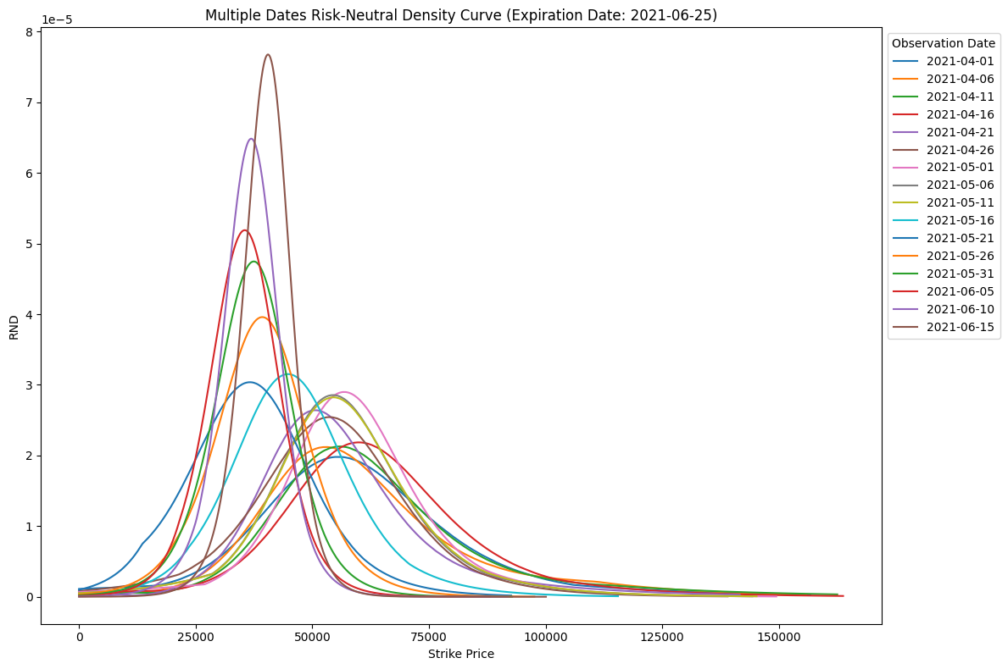
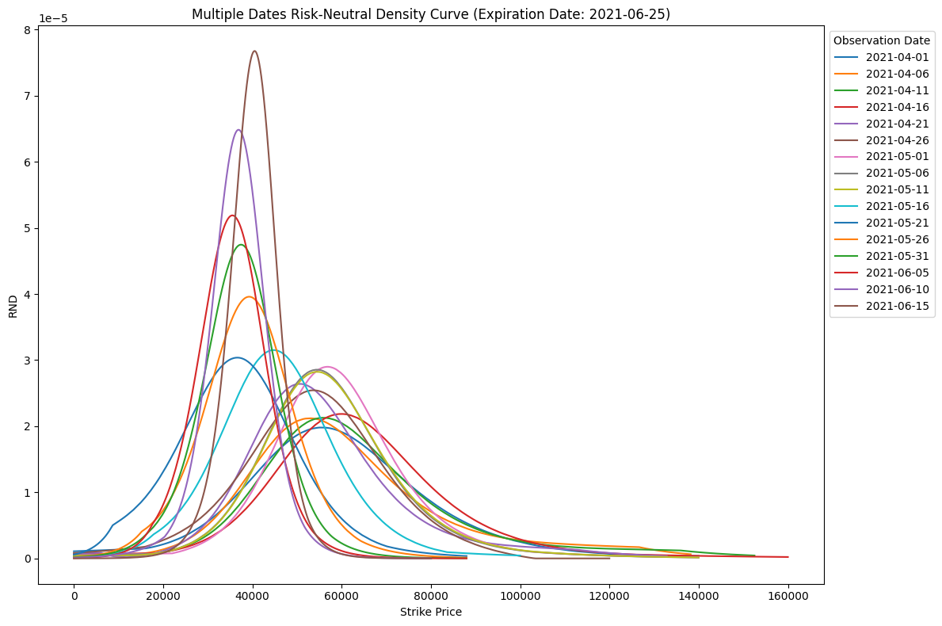
 | 一個點 |  |  |  | 兩個點 |  |  |  | （兩個點 - 一個點）/ 一個點
日期 | 平均值 Mean | 標準差 Std | 偏度 Skewness | 峰度 Kurtosis | 平均值 Mean | 標準差 Std | 偏度 Skewness | 峰度 Kurtosis | 偏度 Skewness 誤差 | 峰度 Kurtosis 誤差
2021-04-01 | 56711.2026 | 23010.5311 | 1.199 | 2.2449 | 54572.4519 | 21069.2495 | 1.0108 | 1.3706 | -15.70% | -38.95%
2021-04-02 | 57330.8484 | 23289.0243 | 1.5917 | 2.7398 | 57131.9372 | 22682.2415 | 1.4075 | 1.8905 | -11.57% | -31.00%
2021-04-03 | 55403.4163 | 22636.6362 | 1.4082 | 2.4883 | 54634.7574 | 21786.1121 | 1.2976 | 1.8908 | -7.85% | -24.01%
2021-04-04 | 53745.0898 | 20782.3929 | 1.5267 | 3.5729 | 51775.909 | 18572.6151 | 1.0839 | 1.2517 | -29.00% | -64.97%
2021-04-05 | 57296.994 | 22598.7933 | 1.664 | 3.0851 | 57068.5165 | 21935.0128 | 1.5124 | 2.2287 | -9.11% | -27.76%
2021-04-06 | 56686.553 | 23046.9777 | 1.581 | 2.6361 | 56485.2142 | 22444.8966 | 1.4369 | 1.8926 | -9.11% | -28.20%
2021-04-07 | 54326.2776 | 21633.3158 | 1.2393 | 2.4547 | 54353.2407 | 21432.189 | 1.185 | 2.1064 | -4.38% | -14.19%
2021-04-08 | 56748.7374 | 21380.1535 | 1.2444 | 2.3832 | 56158.1024 | 20681.2787 | 1.1602 | 1.8916 | -6.77% | -20.63%
2021-04-09 | 56577.6303 | 21810.1476 | 1.6776 | 3.2106 | 56406.6946 | 21279.0161 | 1.5199 | 2.3726 | -9.40% | -26.10%
2021-04-10 | 57747.8052 | 23009.4657 | 1.8837 | 3.7297 | 58235.7631 | 23125.0764 | 1.7284 | 2.9922 | -8.24% | -19.77%
2021-04-11 | 58075.2913 | 23034.3646 | 1.7562 | 3.4565 | 58400.3557 | 22920.3371 | 1.6801 | 2.8902 | -4.33% | -16.38%
2021-04-12 | 56384.385 | 22848.3511 | 1.918 | 4.2961 | 53508.2471 | 19815.9906 | 1.5093 | 1.9519 | -21.31% | -54.57%
2021-04-13 | 61889.754 | 25289.0373 | 1.6351 | 2.9365 | 61875.3567 | 24841.6036 | 1.5491 | 2.3506 | -5.26% | -19.95%
2021-04-14 | 61338.465 | 23616.1132 | 1.3478 | 2.7045 | 61048.3145 | 23205.6711 | 1.3211 | 2.4441 | -1.98% | -9.63%
2021-04-15 | 61987.3032 | 22303.3637 | 1.4722 | 3.0382 | 61523.4099 | 21841.5508 | 1.4411 | 2.7642 | -2.11% | -9.02%
2021-04-16 | 60592.1954 | 21095.3443 | 1.1598 | 2.45 | 60010.3186 | 20767.2979 | 1.2317 | 2.6675 | 6.20% | 8.88%
2021-04-17 | 59688.1245 | 19874.6909 | 0.9924 | 2.1344 | 59511.2711 | 19920.5062 | 1.1167 | 2.5737 | 12.53% | 20.58%
2021-04-18 | 54887.1712 | 20944.3379 | 1.289 | 2.5727 | 54906.9943 | 20343.4299 | 1.3245 | 2.1764 | 2.75% | -15.40%
2021-04-19 | 54763.694 | 19798.6963 | 1.1551 | 2.409 | 54562.7788 | 19541.0141 | 1.1444 | 2.2493 | -0.93% | -6.63%
2021-04-20 | 55795.6903 | 20315.8133 | 1.214 | 2.5532 | 55438.2168 | 19252.6963 | 1.2616 | 2.0444 | 3.92% | -19.93%
2021-04-21 | 52763.3109 | 18774.8676 | 1.6156 | 3.3939 | 52831.2577 | 18686.2787 | 1.4265 | 2.6758 | -11.70% | -21.16%
2021-04-22 | 51067.7307 | 18881.356 | 1.0022 | 1.8497 | 50653.0329 | 18070.3678 | 0.964 | 1.3097 | -3.81% | -29.19%
2021-04-23 | 50495.6517 | 18239.8231 | 0.6506 | 1.3031 | 49776.4543 | 17580.3953 | 0.6233 | 1.1049 | -4.20% | -15.21%
2021-04-24 | 49323.7825 | 18734.2132 | 0.7114 | 1.3703 | 48594.9815 | 18107.1944 | 0.6465 | 1.1187 | -9.12% | -18.36%
2021-04-25 | 48194.1725 | 17936.6553 | 0.7042 | 1.1547 | 47470.3533 | 17383.0182 | 0.6864 | 1.0993 | -2.53% | -4.80%
2021-04-26 | 53412.3301 | 17955.5261 | 0.3484 | 1.1448 | 51261.0282 | 16233.8834 | 0.1861 | 0.3172 | -46.58% | -72.29%
2021-04-27 | 54488.3615 | 17349.8925 | 0.7147 | 2.0726 | 54258.5772 | 17139.7508 | 0.9341 | 2.5452 | 30.70% | 22.80%
2021-04-28 | 54366.069 | 17162.4445 | 0.6043 | 1.8676 | 54176.9431 | 17063.3953 | 0.8168 | 2.3864 | 35.16% | 27.78%
2021-04-29 | 53170.1725 | 16112.5253 | 0.2567 | 1.4333 | 51052.8971 | 14321.8387 | -0.0587 | 0.0178 | -122.87% | -98.76%
2021-04-30 | 57707.426 | 17016.0209 | 0.3628 | 1.8065 | 57327.7974 | 16368.6729 | 0.7748 | 2.3441 | 113.56% | 29.76%
2021-05-01 | 57682.3297 | 17076.574 | 0.5502 | 2.2711 | 57295.4702 | 16496.7535 | 0.8889 | 2.689 | 61.56% | 18.40%
2021-05-02 | 56284.9185 | 17083.0953 | 0.4588 | 1.7383 | 56174.7055 | 16942.128 | 0.6025 | 1.9506 | 31.32% | 12.21%
2021-05-03 | 57072.3264 | 18057.5048 | 0.5679 | 1.8244 | 56793.9277 | 17688.4778 | 0.7283 | 1.9903 | 28.24% | 9.09%
2021-05-04 | 52798.5736 | 16547.1325 | 0.5803 | 1.8442 | 51714.2052 | 15822.6279 | 0.5137 | 1.4956 | -11.48% | -18.90%
2021-05-05 | 57049.37 | 17856.4787 | 0.5425 | 1.8523 | 56755.2737 | 17517.1971 | 0.7209 | 2.0888 | 32.88% | 12.77%
2021-05-06 | 56340.3894 | 17323.4259 | 0.5389 | 1.9386 | 55958.9957 | 16715.7144 | 0.9026 | 2.5 | 67.49% | 28.96%
2021-05-07 | 56944.2789 | 17297.8273 | 0.4323 | 1.7888 | 56725.2798 | 16948.8573 | 0.6629 | 2.0879 | 53.34% | 16.72%
2021-05-08 | 58750.8273 | 18556.4219 | 0.7398 | 2.3841 | 58119.9839 | 17526.634 | 1.0292 | 2.4921 | 39.12% | 4.53%
2021-05-09 | 57945.3251 | 17679.1843 | 0.4847 | 1.8417 | 57344.0159 | 17062.7075 | 0.7793 | 2.3379 | 60.78% | 26.94%
2021-05-10 | 55620.7068 | 17655.0018 | 0.5446 | 1.756 | 55255.046 | 17159.7472 | 0.8652 | 2.3325 | 58.87% | 32.83%
2021-05-11 | 56575.8811 | 17507.4495 | 0.5576 | 1.9398 | 56154.5896 | 16743.8008 | 0.9734 | 2.491 | 74.57% | 28.42%
2021-05-12 | 49054.1598 | 16769.1007 | 0.7819 | 1.9928 | 48592.4052 | 16176.0975 | 0.8908 | 1.9903 | 13.93% | -0.13%
2021-05-13 | 49392.5443 | 15100.0892 | 1.0182 | 2.3567 | 49165.2013 | 14792.8391 | 0.9089 | 1.8527 | -10.73% | -21.39%
2021-05-14 | 49663.2906 | 15830.2519 | 0.4751 | 1.3513 | 49430.9742 | 15670.8674 | 0.5411 | 1.47 | 13.89% | 8.78%
2021-05-15 | 46497.5305 | 15461.904 | 0.4349 | 1.1993 | 45580.2196 | 14655.2927 | 0.3536 | 0.7605 | -18.69% | -36.59%
2021-05-16 | 45975.97 | 14404.6353 | 0.4755 | 1.1962 | 45289.8369 | 13823.3427 | 0.4119 | 0.793 | -13.38% | -33.71%
2021-05-17 | 43073.4401 | 15345.7848 | 0.5144 | 0.8043 | 42781.704 | 14988.9672 | 0.4027 | 0.3983 | -21.71% | -50.48%
2021-05-18 | 42715.8546 | 14369.0632 | 0.2784 | 0.812 | 42591.4213 | 14345.646 | 0.2399 | 0.703 | -13.83% | -13.42%
2021-05-19 | 37149.0978 | 13289.8705 | 0.4239 | 0.8119 | 36900.7934 | 13012.5349 | 0.3293 | 0.4532 | -22.32% | -44.18%
2021-05-20 | 40286.7301 | 13015.2652 | 0.1828 | 0.6748 | 40332.9807 | 13059.1062 | 0.1811 | 0.6379 | -0.93% | -5.47%
2021-05-21 | 36690.5156 | 13954.3499 | 0.3536 | 0.4487 | 36577.2742 | 13913.2623 | 0.3007 | 0.3089 | -14.96% | -31.16%
2021-05-22 | 37442.6243 | 14095.0642 | 0.2918 | 0.4322 | 37022.6783 | 13760.3114 | 0.1582 | 0.0573 | -45.78% | -86.74%
2021-05-23 | 34196.5316 | 13080.7218 | 0.3393 | 0.2891 | 33780.3552 | 12712.779 | 0.3354 | 0.1213 | -1.15% | -58.04%
2021-05-24 | 38475.6013 | 11984.7448 | 0.2157 | 0.9808 | 38391.8079 | 11962.7574 | 0.1857 | 0.8687 | -13.91% | -11.43%
2021-05-25 | 38014.8512 | 12039.1632 | 0.4011 | 0.9798 | 37925.9706 | 11934.7561 | 0.3973 | 0.8343 | -0.95% | -14.85%
2021-05-26 | 39118.049 | 11295.1719 | 0.1663 | 0.9102 | 39106.5777 | 11236.5741 | 0.1664 | 0.7451 | 0.06% | -18.14%
2021-05-27 | 38286.9145 | 10210.4264 | 0.0181 | 1.2711 | 38228.2211 | 10210.0954 | 0.057 | 1.3935 | 214.92% | 9.63%
2021-05-28 | 35371.7924 | 10245.9201 | 0.2153 | 0.8067 | 35374.1093 | 10166.8785 | 0.2415 | 0.641 | 12.17% | -20.54%
2021-05-29 | 34375.6843 | 10576.0447 | 0.1522 | 0.7579 | 34375.9691 | 10569.2109 | 0.14 | 0.6541 | -8.02% | -13.70%
2021-05-30 | 35527.527 | 10492.4046 | 0.0585 | 0.9052 | 35542.8003 | 10548.9126 | 0.0679 | 0.9564 | 16.07% | 5.66%
2021-05-31 | 37178.2956 | 9475.9035 | 0.0474 | 1.0319 | 37193.877 | 9483.1535 | 0.0768 | 1.0354 | 62.03% | 0.34%
2021-06-01 | 36510.5529 | 9114.2365 | 0.1706 | 1.1641 | 36519.0564 | 9146.2753 | 0.2039 | 1.2552 | 19.52% | 7.83%
2021-06-02 | 37656.7042 | 9110.2844 | 0.2503 | 1.4192 | 37587.6372 | 9147.7107 | 0.1982 | 1.4673 | -20.82% | 3.39%
2021-06-03 | 39004.8142 | 8579.4116 | 0.0898 | 1.238 | 39012.758 | 8588.8601 | 0.1171 | 1.2492 | 30.40% | 0.90%
2021-06-04 | 36926.9444 | 8800.2706 | -0.0658 | 1.2018 | 36894.7985 | 8843.2876 | -0.0741 | 1.3637 | 12.61% | 13.47%
2021-06-05 | 35371.185 | 8501.0889 | 0.0731 | 0.9408 | 35398.9001 | 8471.1692 | 0.1258 | 0.8956 | 72.09% | -4.80%
2021-06-06 | 35827.8441 | 8056.7405 | 0.0669 | 1.315 | 35809.3213 | 8110.4654 | 0.0565 | 1.4468 | -15.55% | 10.02%
2021-06-07 | 33495.5 | 7782.0945 | -0.2816 | 1.2721 | 33478.8043 | 7801.8103 | -0.2908 | 1.3544 | 3.27% | 6.47%
2021-06-08 | 33407.4456 | 7379.871 | -0.0202 | 1.325 | 33387.2287 | 7438.9944 | -0.0385 | 1.5328 | 90.59% | 15.68%
2021-06-09 | 37239.1203 | 7571.0675 | 0.379 | 1.5118 | 37248.4876 | 7565.19 | 0.4362 | 1.4807 | 15.09% | -2.06%
2021-06-10 | 36708.7808 | 7092.8384 | -0.1095 | 1.4417 | 36673.2737 | 7185.3449 | -0.1881 | 1.7868 | 71.78% | 23.94%
2021-06-11 | 37170.9831 | 6603.3622 | -0.1631 | 1.4503 | 37148.1393 | 6675.9687 | -0.2336 | 1.7551 | 43.23% | 21.02%
2021-06-12 | 35573.3498 | 6500.5492 | -0.1542 | 1.5237 | 35523.939 | 6624.4735 | -0.2861 | 2.1006 | 85.54% | 37.86%
2021-06-13 | 38994.9081 | 6993.741 | -0.0725 | 1.3193 | 38997.9382 | 6994.3522 | -0.059 | 1.2977 | -18.62% | -1.64%
2021-06-14 | 40169.2208 | 6344.0412 | 0.2066 | 0.9665 | 40194.3738 | 6291.0574 | 0.2956 | 0.8342 | 43.08% | -13.69%
2021-06-15 | 40131.7333 | 5956.7055 | -0.1672 | 1.4284 | 40137.8761 | 5959.0011 | -0.1393 | 1.4238 | -16.69% | -0.32%

